CHÚ Ý
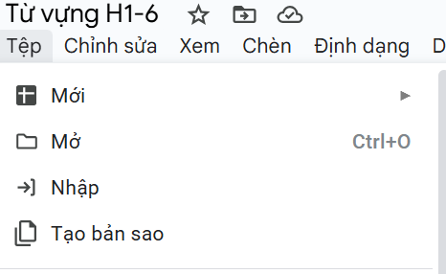 VÌ LÀ FILE SHARE CHUNG NÊN MÌNH ĐỂ CHẾ ĐỘ XEM MỌI NGƯỜI TẠO BẢN SAO RỒI CHỈNH SỬA NHA ❤️ Hướng dẫn tạo bản sao: Tệp-> Tạo bản sao 🔥Mình xin 1 tym+fl tại Tiếng trung cùng HSKii 📚 nha https://www.tiktok.com/@tiengtrunghskii?is_from_webapp=1&sender_device=pc

